Leeswijzer
Leeswijzer

Deze publicatie geeft voorlopige cijfers over de incassoratio voor vorderingen vanwege het schenden van de inlichtingenplicht bij algemene bijstand. Het gaat om terugvorderingen van ten onrechte uitgekeerde bijstand en boetevorderingen. De gegevens zijn afkomstig uit de Bijstandsdebiteuren en -fraudestatistiek (BDFS).

Met deze cijfers wordt inzicht gegeven in de aflossingen op terug- en boetevorderingen voor de algemene bijstand. Om de incassoratio te berekenen wordt per jaar een cohort samengesteld met alle terug- en boetevorderingen voor de algemene bijstand die in een bepaald jaar zijn ingestroomd in de BDFS. Van deze vorderingen wordt een aantal jaren lang gemonitord welk deel elk jaar is terugbetaald. Het eerste cohort van 2014 wordt in verslagjaar 2024 voor het elfde jaar gevolgd. Na een terugvorderingsperiode van tien jaar kunnen gemeenten op grond van de Participatiewet (artikel 58) besluiten om af te zien van het terugvorderen van nog openstaande schulden in het kader van de algemene bijstand. Net als in eerdere leveringen worden gegevens opgeleverd over de vorderingen die gemeenten hebben op personen in het kader van de Participatiewet én de vorderingen van de Sociale Verzekeringsbank (SVB) in het kader van de aanvullende inkomensvoorziening ouderen (AIO). Daarnaast worden tabellen opgeleverd zonder gegevens over de vorderingen die de SVB heeft in het kader van de AIO. Dit betekent dat in de huidige levering van elke tabel twee versies worden geleverd. Nieuw in deze tabellenset zijn een aantal extra tabellen, die inzicht geven in de incassoratio’s van alleen de boetevorderingen (tabellen 1c en 1d), omdat deze een kortere terugvorderingsperiode dan tien jaar hebben (namelijk twee jaar) en tabellen met de incassoratio’s van alleen de terugvorderingen (tabellen 1e en 1f). In deze leeswijzer worden tabellen 1a, 1c, en 1e besproken die de incassoratio's inclusief AIO tonen.

Tabel 1a geeft de incassoratio’s weer voor vorderingen voor algemene bijstand op grond van de Participatiewet. Deze tabel wordt elk jaar uitgebreid door een nieuw cohort en bijbehorend verslagjaar toe te voegen. In de huidige publicatie is het cohort van 2024 het meest recente cohort. Cohort 2024 bestaat uit vorderingen die in 2024 zijn ontstaan en waarvoor de incassoratio is berekend. Voor elk cohort kan worden bekeken hoeveel schuld er tot en met 2024 is afgelost.

In tabel 1a, en in onderstaande figuur, is te zien dat van het cohort 2024 in het eerste jaar (2024) 14 procent van het totale terugvorderings- en boetebedrag is terugbetaald. Het cohort 2014 wordt deze levering voor het elfde jaar gevolgd. Te zien is dat de incassoratio in die elf jaar gestegen is van 12 procent in 2014 naar 54 procent in 2024. Hierbij lag de hoogste stijging in het tweede jaar (2015) met 9 procentpunt.

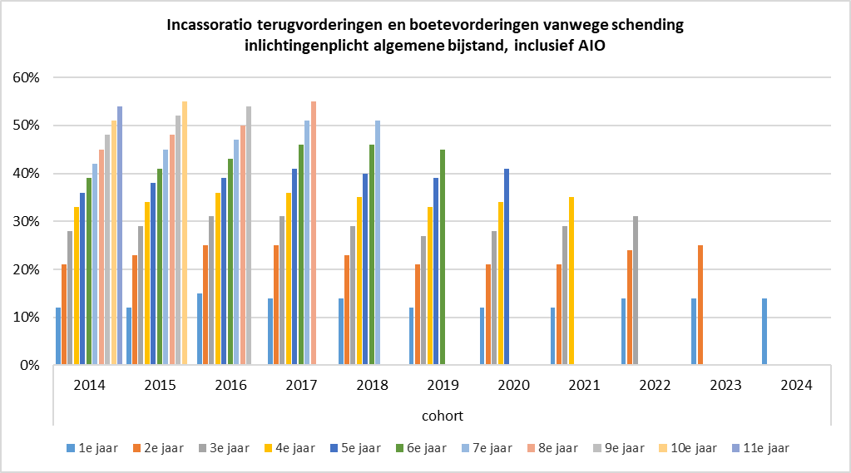

Tabel 1c geeft de incassoratio’s weer voor alleen de boetevorderingen (met en zonder benadelingsbedrag) vanwege schending van de inlichtingenplicht in het kader van de algemene bijstand, terwijl tabel 1e de incassoratio’s van alleen de terugvorderingen laat zien. Het valt op dat de incassoratio’s van alleen de boetevorderingen in tabel 1c meestal hoger zijn dan die in tabel 1e – er lijkt dus sneller afgelost te worden op boetevorderingen. Dit is logisch omdat de hoogte van de boetevordering wordt vastgesteld op basis van de individuele situatie en de draagkracht van de bijstandsontvanger, oftewel, het moet voor de bijstandsontvanger haalbaar zijn om de boete binnen maximaal 2 jaar af te lossen.

